상품제안서
크라프트 실제본노트 (주문제작형) | 상품코드: S23757

 |  |  |  |  |  |  | 02-713-8555 | www.synergygift.co.kr
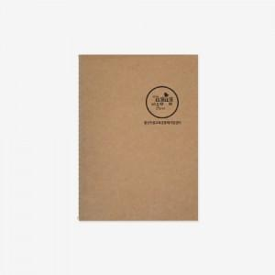

【상세/제작정보】

【인쇄/포장옵션】 | 실크 / OPP(비닐)

【공급단가】 | 수량 | 500~ | 1,000~ | 3,000~ | 5,000~ | 10,000~
*VAT별도 | 40P | 1,480원 | 1,350원 | 1,100원 | 1,000원 | 900원
 | 60P | 1,750원 | 1,620원 | 1,360원 | 1,250원 | 1,140원

【상품 URL】 | https://www.synergygift.co.kr:443/src/goods_detail.php?gdno=23757

